Sheet1
编号 | 项目 | 依赖说明 | 操作内容 | 人力耗时(人.小时) | 机器耗时(小时) | 说明
#0001 | jenkins的参数配置 | 安卓包的上传地址依赖下载服务器 | 
#0002 | 下载服务器环境搭建 | 复刻120.79.190.11的环境，主要包括文件夹 路径，拷贝脚本，md5计算工具等 | 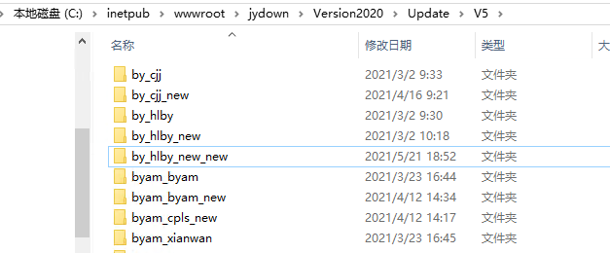
#0003 | 埋点系统判断服务器地址的代码 | Network脚本判断正式服的方式是用IP地址 | 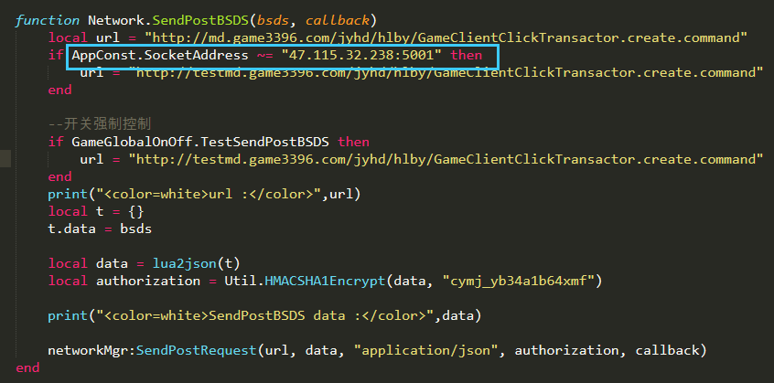
#0004 | version_map里的服务器地址修改 | svr_game字段修改成新的服务器地址

